상품제안서
빨간 약통케이스 // 선물상자포함 | 상품코드: F32293

 |  |  |  |  |  |  | 02-412-0044 | www.easy1.co.kr
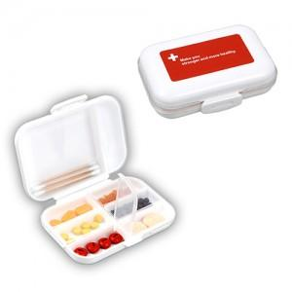

【상세/제작정보】

【인쇄/포장옵션】 | 풀칼라, 컬러필름인쇄 / 포장지포장

【공급단가】 | 수량 | 250~ | 500~ | 1,000~ | 3,000~ | 5,000~
*VAT별도 | 단가 | 1,380원 | 1,350원 | 1,320원 | 1,290원 | 1,260원

【상품 URL】 | https://www.easy1.co.kr:443/src/goods_detail.php?gdno=32293

